Лист1
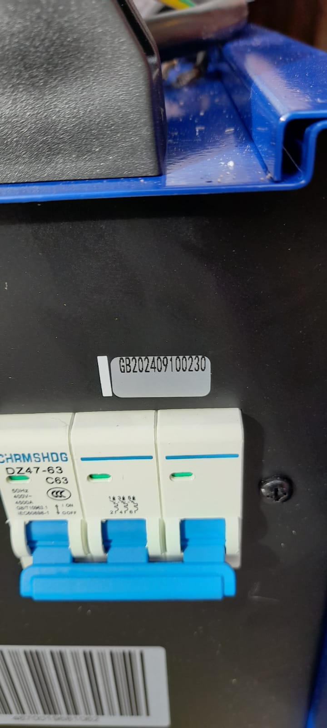
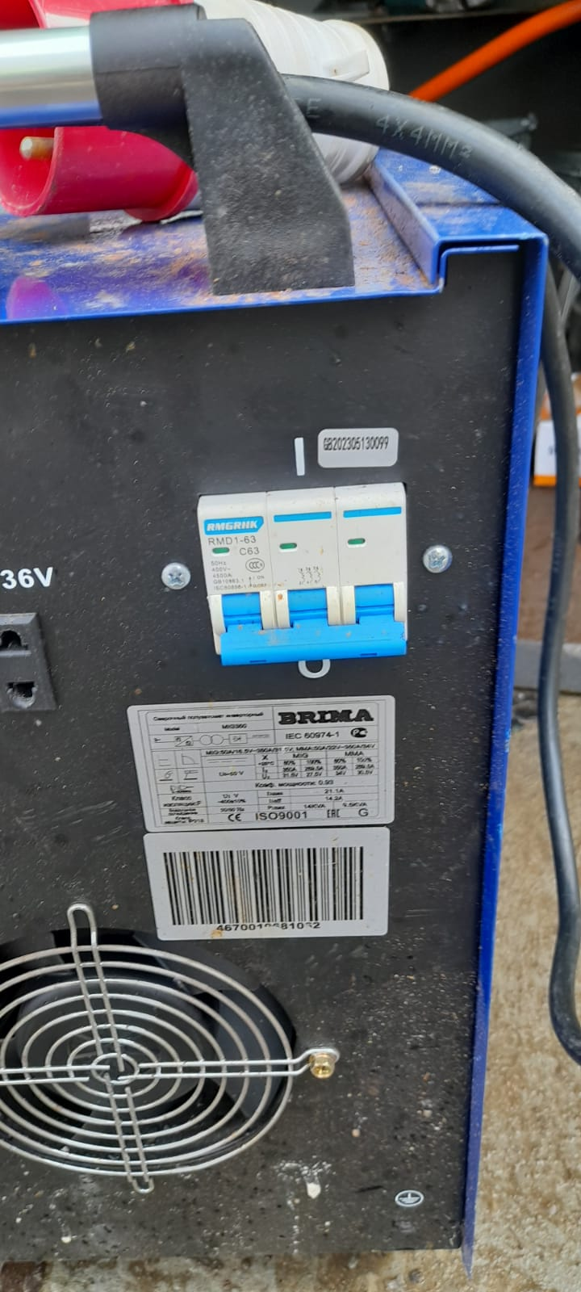
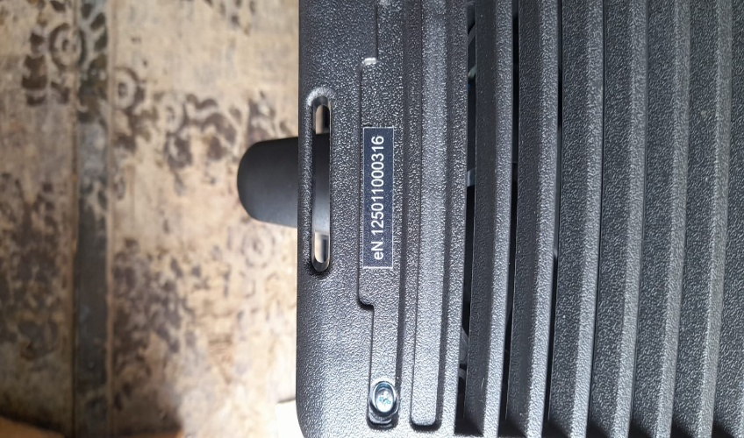
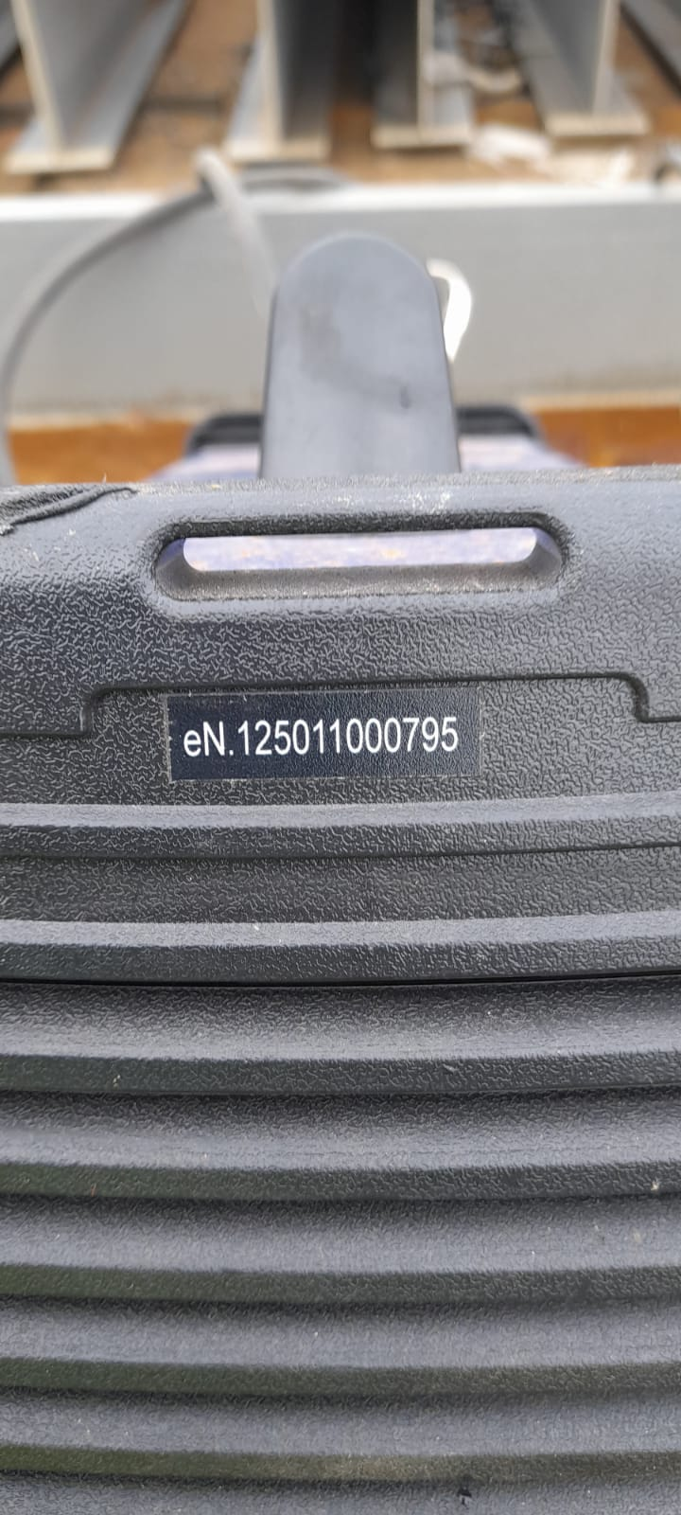
№ п/п | Наименование оборудования | Марка оборудования | Кол-во, шт. | Заводской номер
1 | Сварочный полуавтомат инверторный | Brima MIG-350 | 1 | GB202409100230
2 | Подающий механизм для сварочных полуавтоматов | WF-23A «BRIMA» | 1 | отсуствует
3 | Сварочный полуавтомат инверторный | Brima MIG-350 | 1 | GB202305130099
4 | Подающий механизм для сварочных полуавтоматов | WF-23A «BRIMA» | 1 | отсуствует
5 | Сварочный аппарат инверторный для ручной дуговой сварки ARC253 | ARC-253 "BRIMA" | 1 | eN. 125011000795
6 | Сварочный аппарат инверторный для ручной дуговой сварки ARC253 | ARC-253 "BRIMA" | 1 | eN. 125011000316
итого кол-во оборудования |  |  | 6

